Hoja1
2023-08-25 14:36:29

LA PAZ 28 - HAEDO 4460-2005
BUENOS AIRES luquearti@gmail.com
____________________________________________________________________________________
"ESCUADRA para ALACENA ”
“REFORZADA”
“ZINCADA"
COD. | MEDIDA | ENVASE POR | PRECIO C/U
E-040 | Plana | 100 | 118.259
E-041 | c/Ala | 50 | 165.114
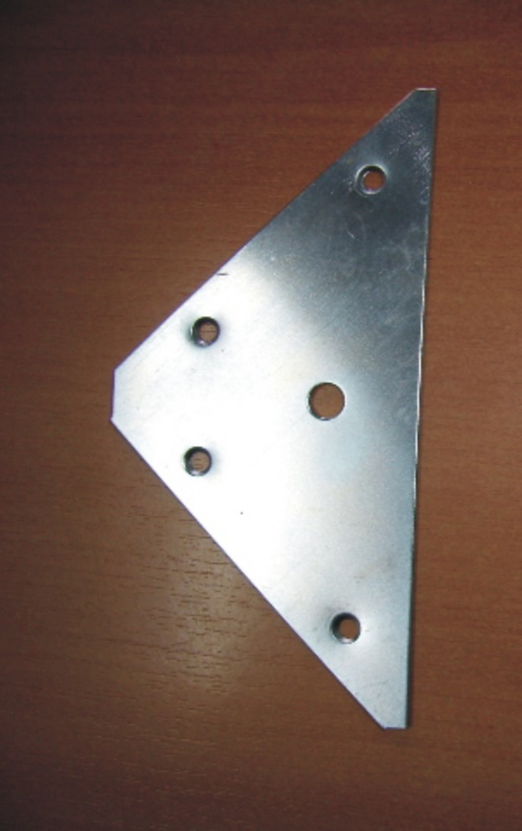
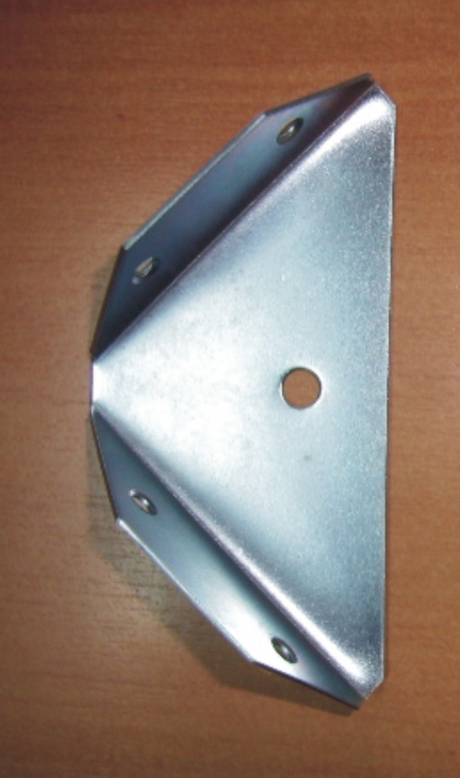

"PINTADA BLANCA"
COD. | MEDIDA | ENVASE POR | PRECIO C/U
E-040B | Plana | 100 | 208.303
E-041B | c/Ala | 50 | 222.928

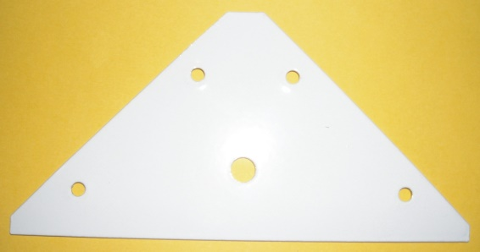
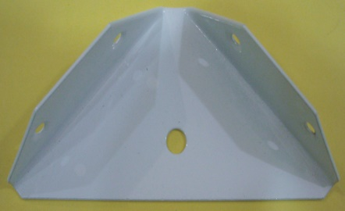

 | N

